备注
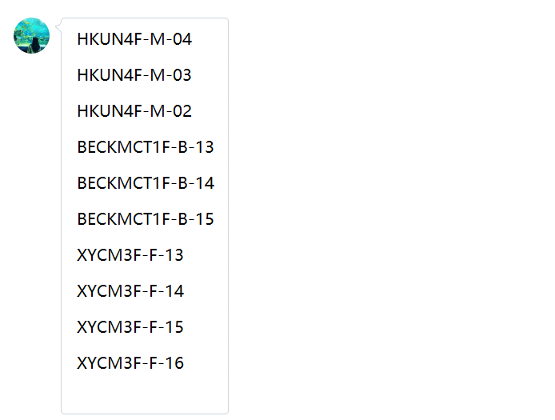
1、 | 问题 | 三家CDN机架：3月线上预提显示3.1新开通机柜，且和2月预提机柜资源编号不一致，但线下表起始日期不体现本月新增信息
 | 中台反馈 | 中间有过搬迁，机柜编号变化，但是实物机柜没有变化。这种都是CDN机柜，没有IDC机柜，本月李佳负责部分涉及的机柜编号变化如下（三家供应商）：

‘（1） | 中国联合网络通信有限公司海南省分公司
体系 | 地区 | 省份 | BD | 供应商 | 合作单位 | 机架/带宽/裸光纤/电路/工位&库房/其他 | 当前计提合同 | 是否本月新返回合同 | 费用类型（机架、带宽、光纤/电路、其他） | 地点 | TCO机房名称（带宽） | 机房（机架） | 起始日期 | 规格 | 计费单位 | 数量/长度 | 金额 | 费用期间 | 业务备注 | 财务备注 | SYS统计 | 运营商统计 | 合同开始日期 | 合同结束时间
联通 | 华南-lijia | 海南 | 付瑶 | 中国联合网络通信有限公司海南省分公司 | 海口联通 | 机架 | 182115IDC00393 | #N/A | CDN机架 | 海南海口 |  | CDNHKUN | 2018-07-25 | 13A | 4,700.00 | 3.00 | 14,100.00 | 202303 | 7月25日流量计费，机架自然月结算 |  |  |  | 2021-08-01 | 2023-07-31

 | 2023.3系统预提资源截图
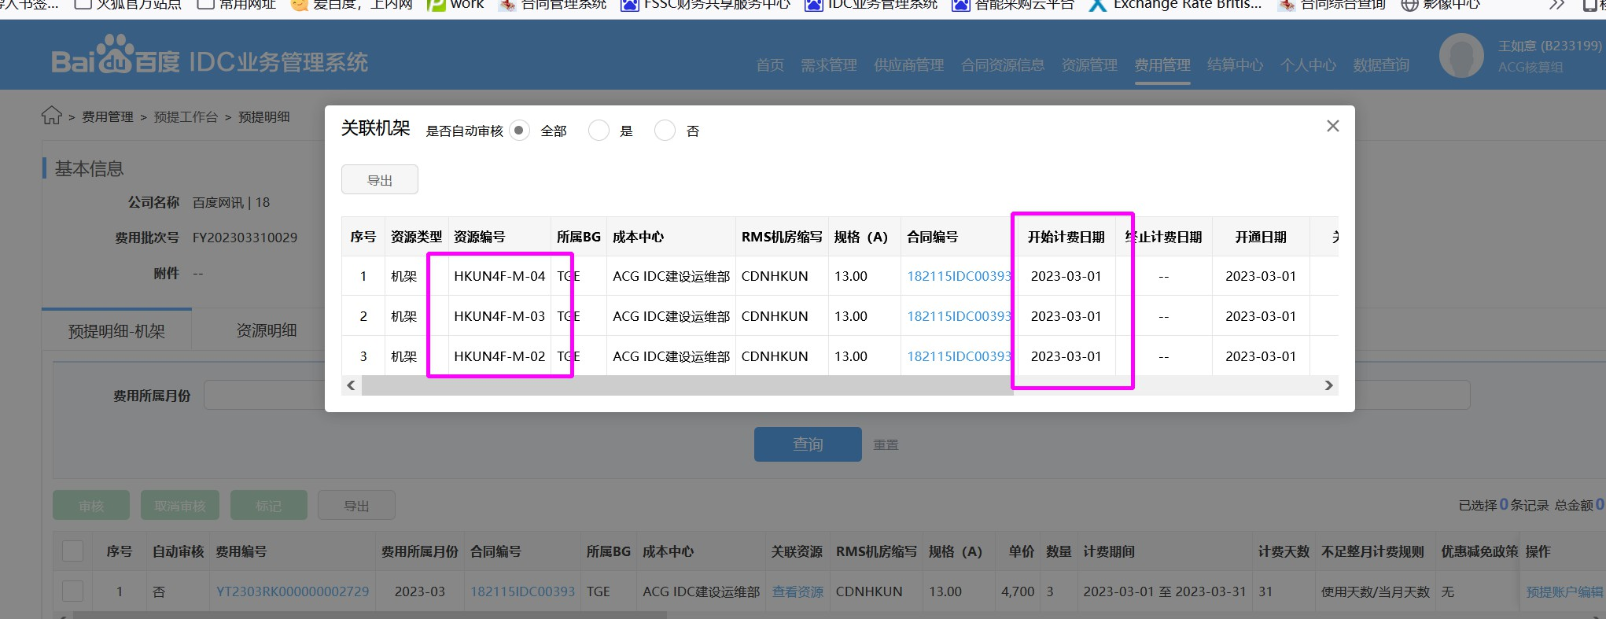

 | 2023.2系统预提资源截图

(2) | 中国移动通信集团陕西有限公司西安分公司-CDN机架

体系 | 地区 | 省份 | BD | 供应商 | 合作单位 | 机架/带宽/裸光纤/电路/工位&库房/其他 | 当前计提合同 | 是否本月新返回合同 | 费用类型（机架、带宽、光纤/电路、其他） | 地点 | TCO机房名称（带宽） | 机房（机架） | 起始日期 | 规格 | 计费单位 | 数量/长度 | 金额 | 费用期间 | 业务备注 | 财务备注 | SYS统计 | 运营商统计 | 合同开始日期 | 合同结束时间
移动 | 西北-lijia | 陕西 | 史文强 | 中国移动通信集团陕西有限公司西安分公司 | 西安移动 | 机架 | L20221229034 | #N/A | CDN机架 | 西安 |  | CDNXACM | 2015-11-12 | 16A | 5,000.00 | 5.00 | 25,000.00 | 202303
移动 | 西北-lijia | 陕西 | 史文强 | 中国移动通信集团陕西有限公司西安分公司 | 西安移动 | 机架 | L20221229034 | #N/A | CDN机架 | 西安 |  | CDNXACM | 2022-07-31 | 16A | 5,000.00 | -5.00 | -25,000.00 | 202303 | XACM节点2022.7.31退租5个机柜 XACM5F-K-06 XACM5F-K-05 XACM5F-K-04 XACM5F-K-03 XACM5F-K-02
移动 | 西北-lijia | 陕西 | 史文强 | 中国移动通信集团陕西有限公司西安分公司 | 西安移动 | 机架 | L20221229034 | #N/A | CDN机架 | 咸阳 | 咸阳移动 | CDNXYCM | 2018-12-25 | 16A | 5,000.00 | 6.00 | 30,000.00 | 202303
移动 | 西北-lijia | 陕西 | 史文强 | 中国移动通信集团陕西有限公司西安分公司 | 西安移动 | 机架 | L20221229034 | #N/A | CDN机架 | 咸阳 | 咸阳移动2 | CDNXYCM | 2019-02-03 | 16A | 5,000.00 | 6.00 | 30,000.00 | 202303
移动 | 西北-lijia | 陕西 | 史文强 | 中国移动通信集团陕西有限公司西安分公司 | 西安移动 | 机架 | L20221229034 | #N/A | CDN机架 | 咸阳 | 咸阳移动2 | CDNXYCM | 2019-10-29 | 16A | 5,000.00 | 2.00 | 10,000.00 | 202303 | 咸阳移动边缘计算节点新增2个机架，XYCM3F-E-09 XYCM3F-E-10
移动 | 西北-lijia | 陕西 | 史文强 | 中国移动通信集团陕西有限公司西安分公司 | 西安移动 | 机架 | L20221229034 | #N/A | CDN机架 | 咸阳 | 咸阳移动2 | CDNXYCM | 2022-05-17 | 16A | 5,000.00 | -2.00 | -10,000.00 | 202303 | 咸阳2移动节点2022.5.17退租2个机柜XYCM3F-D-01，XYCM3F-D-03，转给BEC用XYCM3F-F-05，XYCM3F-B-05
移动 | 西北-lijia | 陕西 | 史文强 | 中国移动通信集团陕西有限公司西安分公司 | 西安移动 | 机架 | L20221229034 | #N/A | CDN机架 | 咸阳 | 咸阳移动 | CDNXYCM | 2022-05-19 | 16A | 5,000.00 | 2.00 | 10,000.00 | 202303 | 2022.5.19咸阳移动边缘计算节点新增2个机架， XYCM3F-F-05 XYCM3F-B-05（2022.5.17CDN退租2个机柜，转让给BEC使用，并更换机柜编号）

 | 2023.3系统预提资源截图
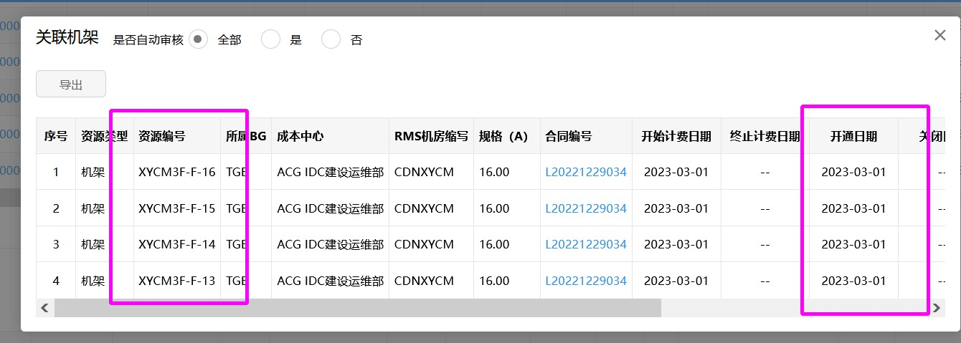

(3) | 中国电信股份有限公司昆明分公司

 | 2023.3系统预提资源截图

2 | 蕊姐负责部分也出现问题1同样情况，但业务备注有注明调整前后的机柜编码，故不一一列示。

 | 比如中国移动通信集团江苏有限公司无锡分公司：
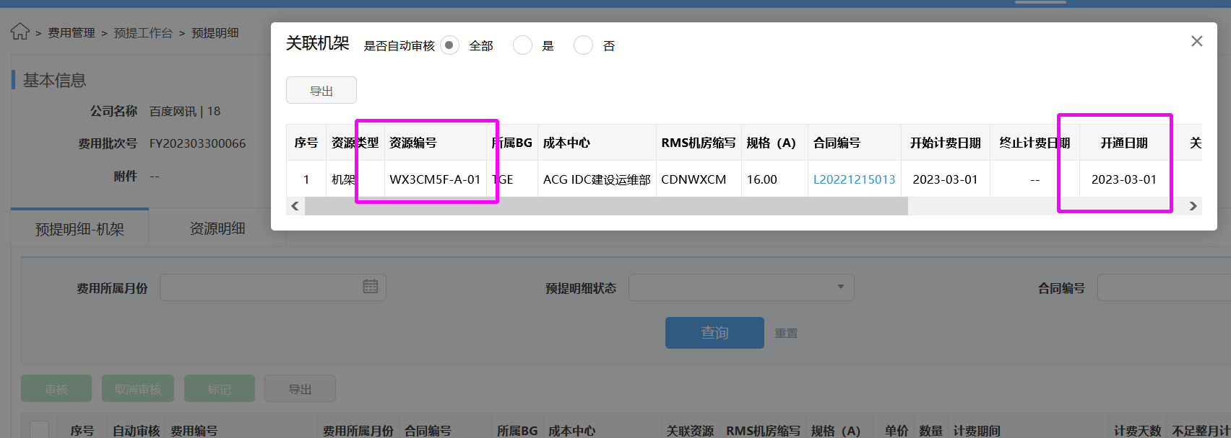

体系 | 地区 | 省份 | BD | 供应商 | 合作单位 | 机架/带宽/裸光纤/电路/工位&库房/其他 | 当前计提合同 | 是否本月新返回合同 | 费用类型（机架、带宽、光纤/电路、其他） | 地点 | TCO机房名称（带宽） | 机房（机架） | 起始日期 | 规格 | 计费单位 | 数量/长度 | 金额 | 费用期间 | 业务备注 | 财务备注 | SYS统计 | 运营商统计 | 合同开始日期 | 合同结束时间
移动 | 华东-吴蕊 | 江苏 | 王阳 | 中国移动通信集团江苏有限公司无锡分公司 | 无锡移动 | 机架 | L20221215013 | #N/A | CDN机架 | 无锡 WX3CM | 无锡3移动 | CDNWXCM | 2020-07-01 | 16A | 5,000.00 | 3.00 | 15,000.00 | 202303 | 2023.3根据与SYS核对结果，调整机架编号，由WXCM5F-A-01调整为WX3CM5F-A-01；江苏无锡移动 增量100G完成业务测试，已于2020-05-15开始正式切流量上线。2020/7/1开始计费 WXCM5F-A-01、WXCM5F-A-02、WXCM5F-A-03

